Riesgo en Corrupcion
MAPA DE RIESGOS PERSONERIA DISTRITAL DE MEDELLIN |  |  |  |  |  |  |  |  |  |  |  |  |  |  |  |  | RESOLUCIÓNN 820 DIC 11 DEL 2023
PROCESO: PLANIFICACION INSTITUCIONAL
Nro | RIESGO | CLASIFICACION | CAUSAS | RIESGO INHERENTE |  |  |  | RIESGO RESIDUAL |  |  | OPCION DE MANEJO | ACTIVIDAD DE CONTROL | SOPORTE | RESPONSABLE | TIEMPO | INDICADOR PRESENTACION DEL RIESGO | MONITOREO 1 | MONITOREO 2 | MONITOREO 3
 |  |  |  | PROBABILIDAD | IMPACTO | ZONA RIESGO INHERENTE | CONTROL | PROBABILIDAD | IMPACTO | ZONA RIESGO RESIDUAL
1 | Modificacion , alteracion y/o ocultamiento en forma ilegal de la informacion que se encuentra en el sistema de Gestiòn de la Calidad por parte de un integrante de la oficina de planeacion con la intencion de obtener beneficio para si o interpuesta persona | corrupcion | Falta de Etica apropiación y aplicación de principios y valores institucionales. Interés en obtener un beneficio para si o para otra persona Incumplimiento de los deberes y obligaciones del servidor público | 1 Raro | Mayor | Zona de Riesgo Alta | seguimiento permanente al cumplimiento del plan estratégico, plan de acción y sistema de gestión de calidad en caso de evidenciar incumplimientos o desviaciones hace las recomendaciones necesarias para subsanarlas.Dar a conocer al grupo de trabajo el Código de ética y buen gobierno, concientización y sensibilización conocimiento del Régimen disciplinario, Seguimiento y control del líder del proceso. | 1 Raro | Mayor | Zona de Riesgo Alta | Reducir | Seguimiento permanente cumplimiento de planes.Efectuar reunion con el grupo de integrantes del equipo de planeacion y darles a conocer los posibles actos de corrupcion que se pueden presentar en el ejercicio de sus funciones. Circulo de calidad mayo 30 2023. | Acta de circulo de calidad, Informes, análisis | Jefe Oficina Planeación | 30/03/2023, Permanente | Fallos judiciales o administrativos ejecutoriados emitidos contra funcionarios de la Personería que impliquen conductas sobre Modificacion , alteracion y/o ocultamiento en forma ilegal de la informacion que se encuentra en el sistema de Gestiòn de la Calidad por parte de un integrante de la oficina de planeacion con la intencion de obtener beneficio para si o interpuesta persona
IDENTIFICACION DE OPORTUNIDADES DEL PROCESO
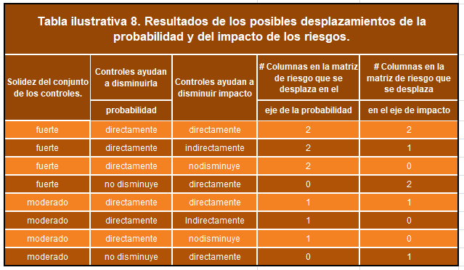

RIESGO 1 VALORACION DEL CONTROL
CRITERIO DE EVALUACION |  | OPCION DE RESPUESTA AL CRITERIO DE EVALUACION |  |  | PESO EN LA VALORACION DEL DISEÑO DEL CONTROL |  | RESPUESTA (Marcar X)
ASIGNACION DEL RESPONSABLE |  | Asignado |  |  | 15 |  | 15
 |  | No asignado |  |  | 0
SEGREGACION Y AUTORIDAD DEL RESPONSABLE |  | Adecuado |  |  | 15 |  | 15
 |  | Inadecuado |  |  | 0
PERIODICIDAD |  | Oportuna |  |  | 15 |  | 15
 |  | Inoportuna |  |  | 0 |  | 0
PROPOSITO |  | Prevenir |  |  | 15 |  | 15
 |  | Detectar |  |  | 10
 |  | No es control |  |  | 0
COMO SE REALIZA LA ACTIVIDAD DE CONTROL |  | Confiable |  |  | 15 |  | 15
 |  | No confiable |  |  | 0 |  | 0
QUE PASA CON LAS OBSERVACIONES O DESVIACIONES |  | Se investigan y resuelven oportunamente |  |  | 15 |  | 15
 |  | No Se investigan y resuelven oportunamente |  |  | 0 |  | 0
EVIDENCIA DE LA EJECUCION DEL CONTROL |  | Completa |  |  | 10 |  | 10
 |  | Incompleta |  |  | 5
 |  | No existe |  |  | 0
TOTAL PUNTAJE |  |  |  |  |  |  | 100

